作成流れ
9.チュートリアル
 | 9.1.4.フレームワークの概要
 |  | チャンクモデル
 |  |  | 一定件数のデータごとにまとめて入力／加工／出力する方式。このデータのまとまりをチャンクと呼ぶ。
 |  |  | データの入力／加工／出力といった処理の流れを定型化し、一部を実装するだけでジョブが実装できる。 大量データを効率よく処理する場合に用いる。

 |  | タスクレットモデル
 |  |  | 自由に処理を記述する方式。SQLを1回発行するだけ、コマンドを発行するだけ、といった簡素なケースや
 |  |  | 複数のデータベースやファイルにアクセスしながら処理するような複雑で定型化しにくい場合に用いる。

 |  | 処理モデルについて、構成要素や機能的な差異を下表に示す。

 |  | 処理モデルの機能差
 |  | 機能 |  |  |  | チャンクモデル |  | タスクレットモデル
 |  | 構成要素 |  |  |  | ItemReader、ItemProcessor、ItemWriter、ChunkOrientedTaskletで構成される。 |  | Taksletのみで構成される。
 |  | トランザクション |  |  |  | チャンク単位にトランザクションが発生する。トランザクション制御は中間コミットのみ。 |  | 1トランザクションで処理する。トランザクション制御は、一括コミット方式と中間コミット方式のいずれかを利用可能。
 |  |  |  |  |  |  |  | 前者はSpring Batchが持つトランザクション制御の仕組みを利用するが、後者はユーザにてトランザクションを直接操作する。
 |  | 推奨する再処理方式 |  |  |  | リラン、リスタートを利用できる。 |  | リランのみ利用することを原則とする。
 |  | 例外ハンドリング |  |  |  | リスナーを使うことでハンドリング処理が容易になっている。try-catchによる独自実装も可能。 |  | try-catchによる独自実装が必要。

 | 9.4.1データベースアクセスでデータ入出力を行うジョブ
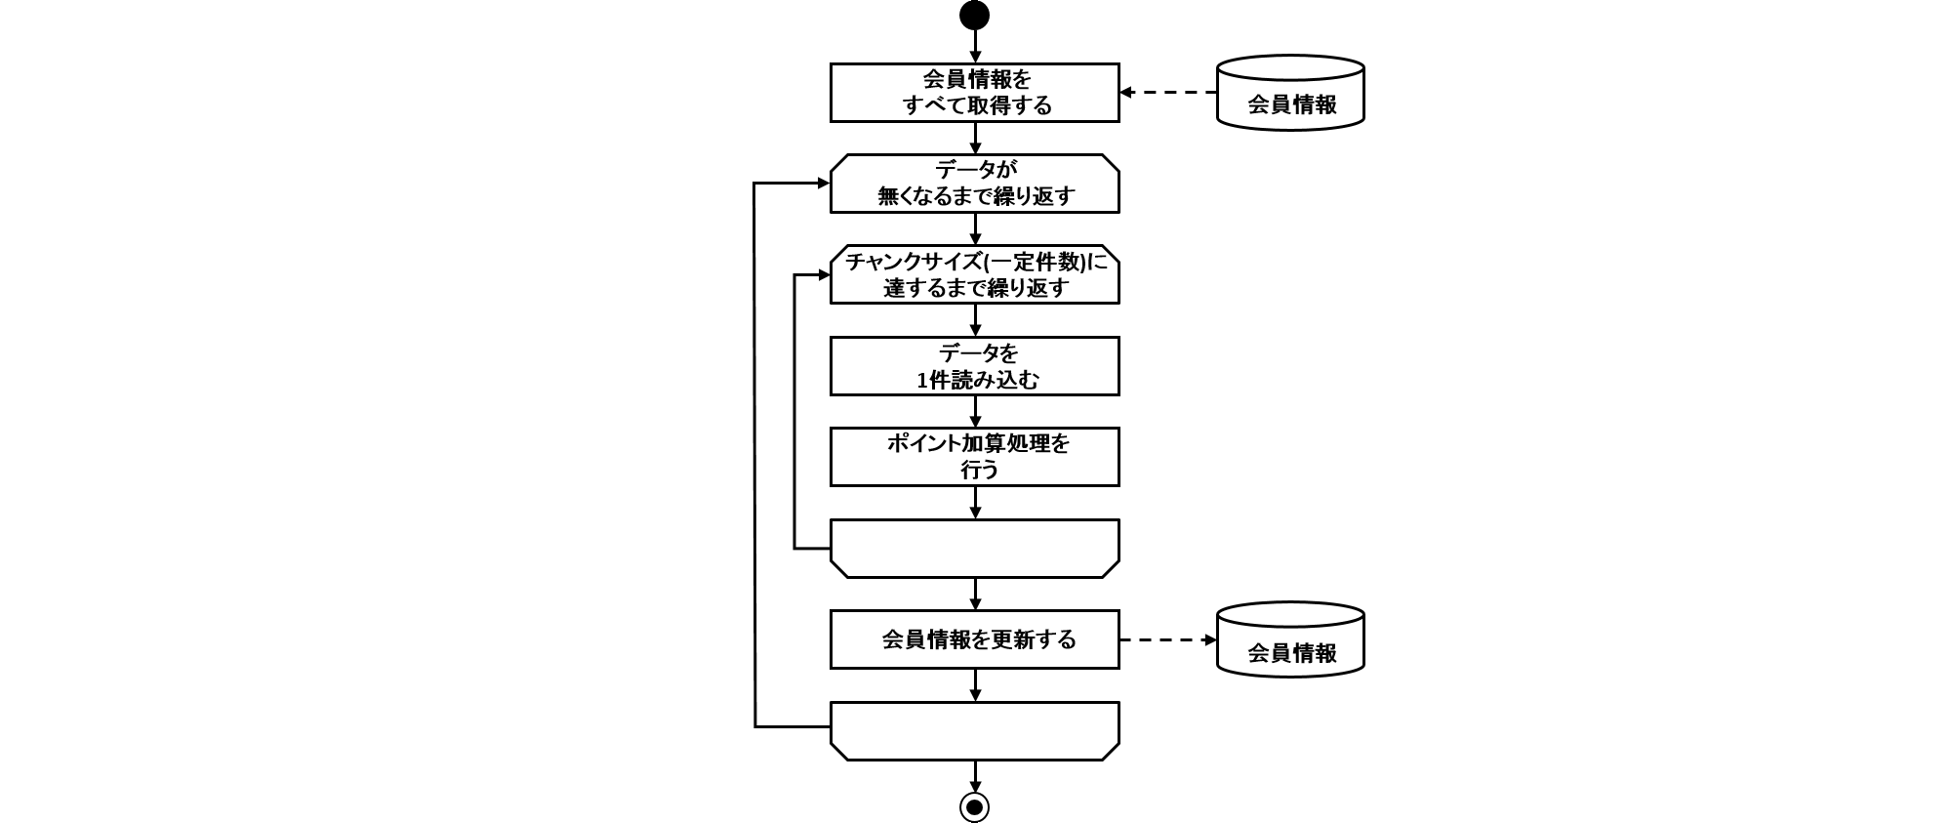

 | 9.4.2ファイルアクセスでデータ入出力を行うジョブ
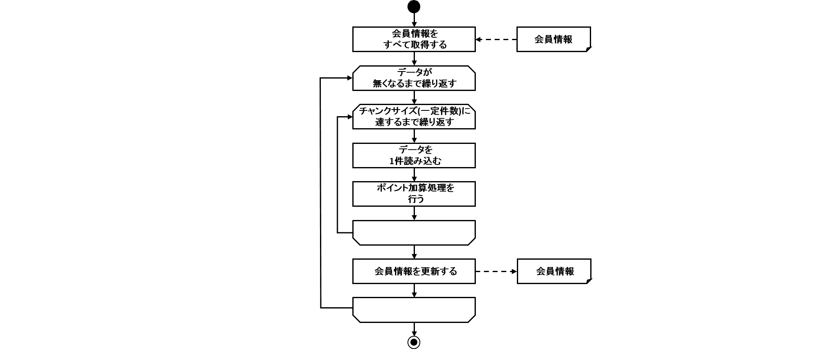

 | 9.4.3. 入力データの妥当性検証を行うジョブ
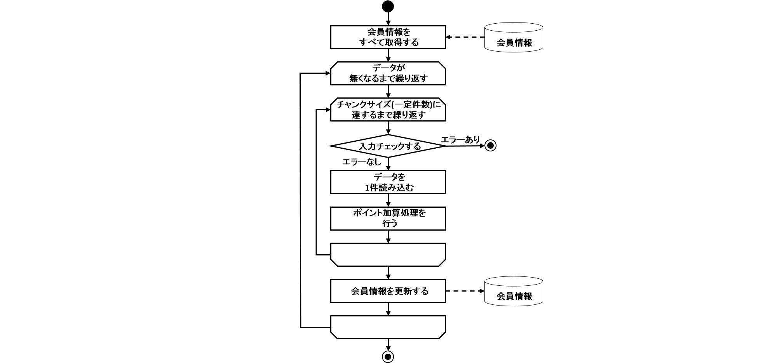

 |  | 入力チェック処理を実装するための設定
 |  |  | 入力チェックにはHibernate Validatorを使用する。
 |  |  | ライブラリの依存関係にHibernate Validatorの定義、およびBean定義が必要となる（※TERASOLUNA Batch 5.xでは既に設定済み）。

 |  | エラー時の挙動
 |  |  |  |  |  | チャンクモデルの場合 | タスクレットモデルの場合
 |  |  | DBアクセス |  |  | 中間コミット方式のため、 | 一括コミット方式のため、
 |  |  |  |  |  | エラーが発生するチャンクまでのレコードが更新された状態となる。 | レコードは1件も更新されていない状態となる。
 |  |  | ファイルアクセス |  |  | 中間コミット方式のため、 | 一括コミット方式のため、
 |  |  |  |  |  | エラーが発生するチャンクまでのレコードが出力された状態となる。 | レコードは1件も出力されていない状態（空のファイル）となる。

 | 〜例外ハンドリング〜
 | 9.4.4. ChunkListenerで例外ハンドリングを行うジョブ
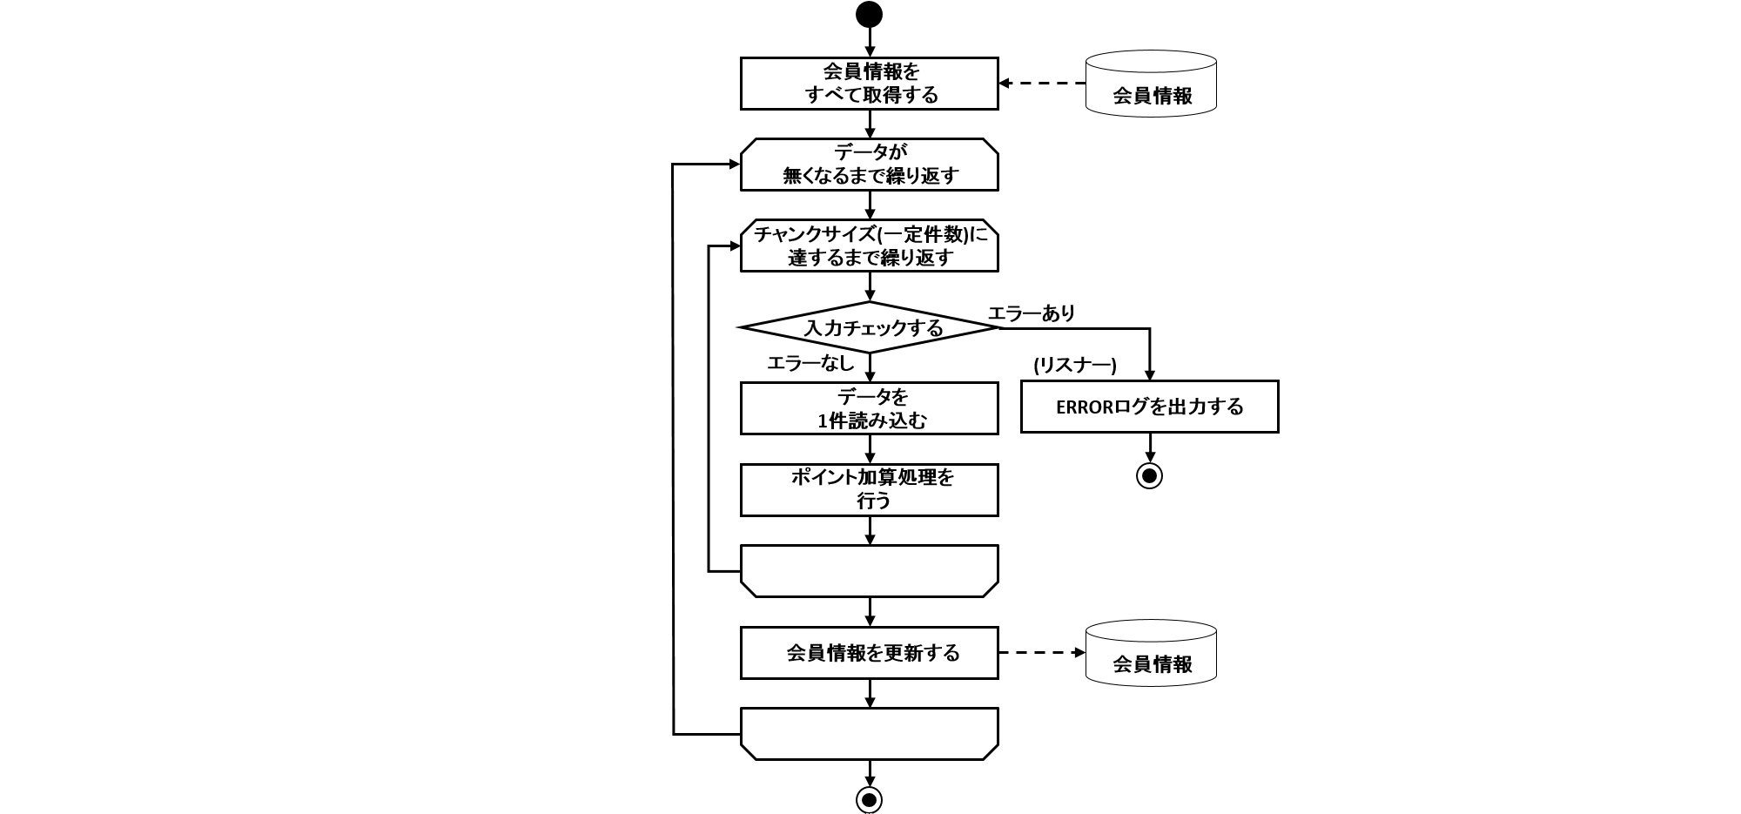

 |  |  | チュートリアル概要
 |  |  |  | ChunkErrorLoggingListenerクラスにより、入力データにポイントの上限値を超えるデータが存在するか妥当性検証を行う処理を追加実装し、 エラーの場合ログを出力し、異常終了させる。

 |  |  | 処理モデルによるスキップの実装について
 |  |  |  | チャンクモデル
 |  |  |  |  | ItemProcessor内でtry-catchを実装し、catchブロック内でnullを返却することでエラーデータをスキップする。
 |  |  |  | タスクレットモデル
 |  |  |  |  | ビジネスロジック内でtry-catchを実装し、catchブロック内でcontinueにより処理を継続することでエラーデータをスキップする。

 | 9.4.5. try-catchで例外ハンドリングを行うジョブ
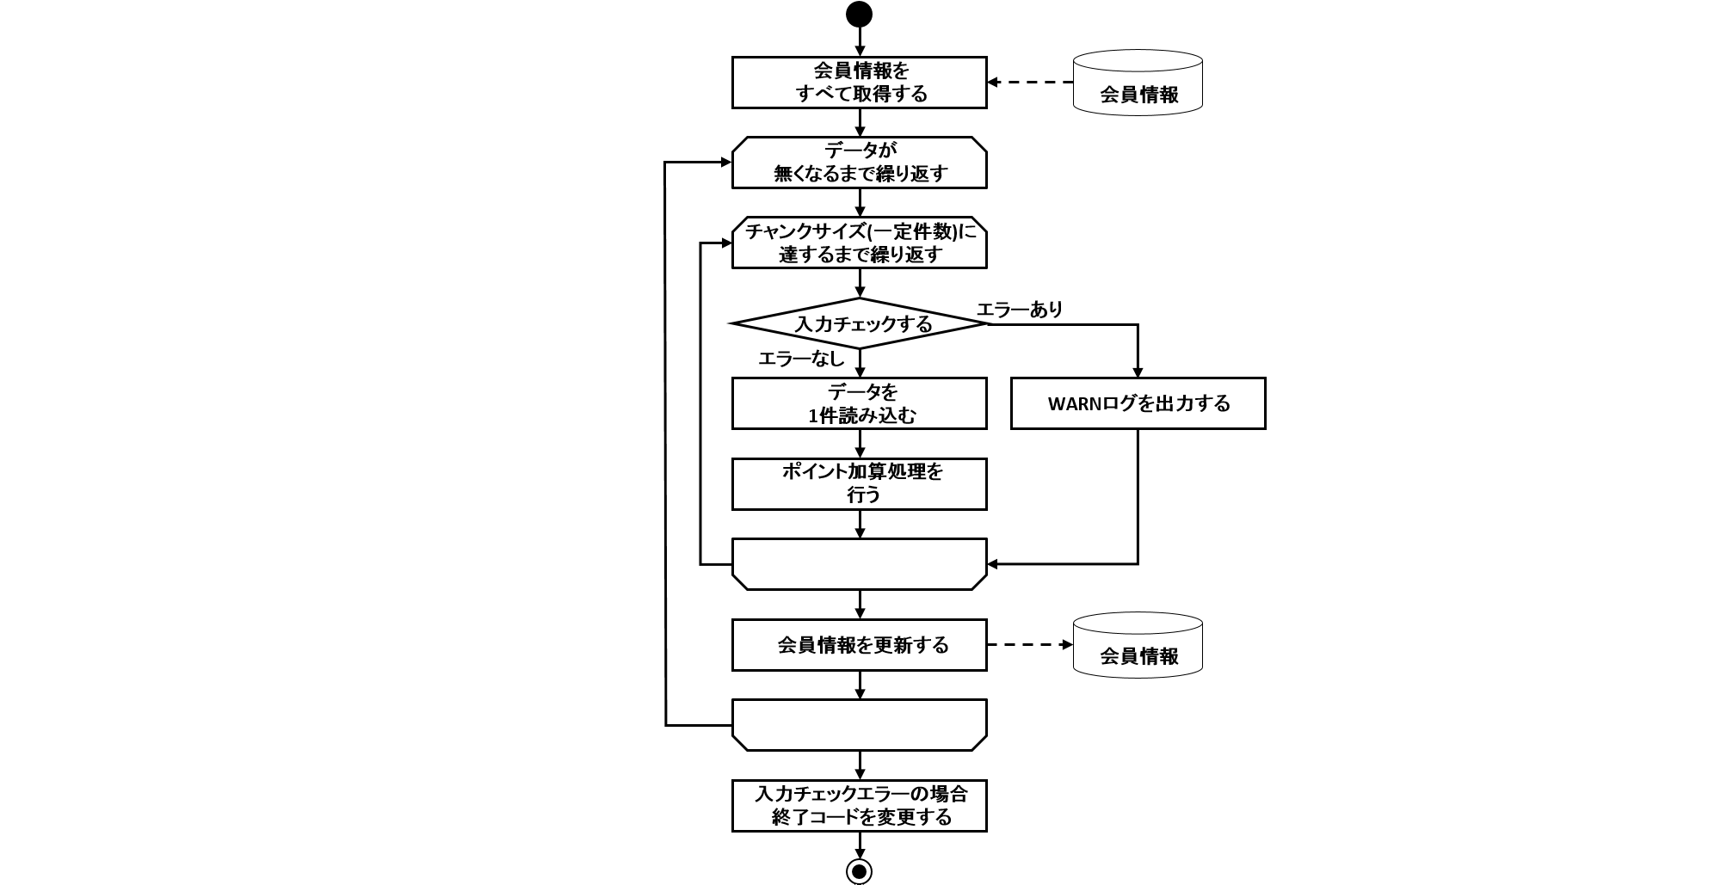

 |  |  | チュートリアル概要
 |  |  |  | 入力データにポイントの上限値を超えるデータが存在するか妥当性検証を行う処理を追加実装し、 エラーの場合は警告メッセージを出力し、スキップして処理を継続する。
 |  |  |  | その際にスキップしたことを示す終了コードを出力する。

 |  |  | 終了コードについて
 |  |  |  | ジョブ、ステップの終了コード
 |  |  |  | COMPLETED、SKIPPED、FAILEDなどの文字列
 |  |  |  | Javaプロセスの終了コード
 |  |  |  | 0, 200（スキップ）, 255などの数値

 |  |  | 処理モデルによるスキップの実装について
 |  |  |  | チャンクモデル
 |  |  |  | ItemProcessor内でtry-catchを実装し、catchブロック内でnullを返却することでエラーデータをスキップする。
 |  |  |  | タスクレットモデル
 |  |  |  | ビジネスロジック内でtry-catchを実装し、catchブロック内でcontinueにより処理を継続することでエラーデータをスキップする。

 |  |  | チャンクモデルでの実装手順
 |  |  |  | メッセージ定義の追加
 |  |  |  | 下記リソースに記述。
 |  |  |  |  | application-messages.properties
 |  |  |  |  | launch-context.xml
 |  |  |  | 終了コードのカスタマイズ
 |  |  |  |  | StepExecutionListenerの実装 ※タスクレットでは不要
 |  |  |  |  | JobExecutionListenerの実装
 |  |  |  |  | ジョブBean定義ファイルの設定
 |  |  |  |  | 終了コードのマッピング定義
 |  |  |  | 例外ハンドリングの実装
 |  |  |  |  | ビジネスロジックにtry~catchを実装

10. 利用時の注意点
 | 10.1. TERASOLUNA Batch 5.xの注意点について
 |  | バッチ処理で考慮する原則と注意点
 |  |  | ・ | 単一のバッチ処理は可能な限り簡素化し、複雑な論理構造を避ける。
 |  |  | ・ | 複数のジョブで同じことを何度もしない。
 |  |  | ・ | システムリソースの利用を最小限にし、不要な物理I/Oを避け、メモリ上での操作を活用する。

 |  | TERASOLUNA Batch 5.xの指針
 |  |  | バッチアプリケーションの開発
 |  |  |  | ・ | 1ジョブ=1Bean定義(1ジョブ定義) として作成する
 |  |  |  | ・ | 1ステップ=1バッチ処理=1ビジネスロジック として作成する
 |  |  | チャンクモデル
 |  |  |  | ・ | 大量データを効率よく処理したい場合に利用する。
 |  |  | タスクレットモデル
 |  |  |  | ・ | シンプルな処理や、定型化しにくい処理、データを一括で処理したい場合に利用する。
 |  |  | 同期実行
 |  |  |  | スケジュールどおりにジョブを起動したり、複数のジョブを組み合わせてバッチ処理行う場合に利用する。
 |  |  | 非同期実行(DBポーリング)
 |  |  |  | ディレード処理、処理時間が短いジョブの連続実行、大量ジョブの集約などに利用する。
 |  |  | 非同期実行(Webコンテナ)
 |  |  |  | DBポーリングと同様だが、起動までの即時性が求められる場合にはこちらを利用する。
 |  |  | JobRepositoryの管理
 |  |  |  | Spring Batch はジョブの起動状態・実行結果の記録にJobRepositoryを使用する。
 |  |  |  | TERASOLUNA Batch 5.xでは、以下のすべてに該当する場合は永続化は任意としてよい。
 |  |  |  |  | 同期型ジョブ実行のみでTERASOLUNA Batch 5.xを使用する。
 |  |  |  |  | ジョブの停止・リスタートを含め、ジョブの実行管理はすべてジョブスケジューラに委ねる。
 |  |  |  |  | Spring BatchがもつJobRepositoryを前提としたリスタートを利用しない。
 |  |  |  | これらに該当する場合はJobRepositoryが使用するRDBMSの選択肢として、インメモリ・組み込み型データベースであるH2を利用する。 一方で非同期実行を利用する場合や、Spring Batchの停止・リスタートを活用する場合は、ジョブの実行状態・結果を永続化可能なRDBMSが必要となる。

 |  | チャンクモデルとタスクレットモデルの使い分け
 |  |  | チャンクモデル
 |  |  |  | 大量のデータを安定して処理したい場合
 |  |  |  | 件数ベースリスタートをしたい場合
 |  |  | タスクレットモデル
 |  |  |  | リカバリを限りなくシンプルにしたい場合
 |  |  |  | 処理の内容をまとめたい場合

 |  | Beanスコープの統一
 |  |  | Tasklet実装では、Injectされるコンポーネントのスコープに合わせる。
 |  |  | Composite系コンポーネントは、委譲するコンポーネントのスコープに合わせる。
 |  |  | JobParameterを使用する場合は、stepのスコープにする。
 |  |  | Step単位でインスタンス変数を確保したい場合は、stepのスコープにする。

 |  | 性能チューニングポイント
 |  |  | チャンクサイズを調整する
 |  |  |  | チャンクを利用するときは、コミット件数を適度なサイズにする。サイズを大きくしすぎない。
 |  |  | フェッチサイズを調整する
 |  |  |  | データベースアクセスでは、フェッチサイズを適度なサイズにする。サイズを大きくしすぎない。
 |  |  | ファイル読み込みを効率化する
 |  |  |  | 専用のFieldSetMapperインタフェース実装を用意する。
 |  |  | 並列処理・多重処理
 |  |  |  | 出来る限りジョブスケジューラによって実現する。
 |  |  | 分散処理
 |  |  |  | 出来る限りジョブスケジューラによって実現する。

 |  | 非同期実行(DBポーリング)
 |  |  | インメモリデータベースの使用
 |  |  |  | 長期連続運用するには向かず、定期的に再起動する運用が望ましい。
 |  |  |  | 長期連続運用で利用したい場合は、定期的にJobRepositoryからデータを削除するなどのメンテナンス作業が必須である。
 |  |  | 登録ジョブの絞込み
 |  |  |  | 非同期実行することを前提に設計・実装されたジョブを指定する。
 |  |  | 性能劣化もあり得るため、超ショートバッチの大量処理は向いていない。
 |  |  | 同一ジョブの並列実行が可能になっているので、並列実行した場合に同一ジョブが影響を与えないようにする必要がある

 |  | 非同期実行(Webコンテナ)
 |  |  | 基本的な検討事項は、非同期実行(DBポーリング)と同じ。
 |  |  | スレッドプールの調整をする。
 |  |  |  | 非同期実行のスレッドプールとは別に、Webコンテナのリクエストスレッドや同一筐体内で動作している他のアプリケーションも含めて検討する必要がある。
 |  |  | Webとバッチとでは、データソース、MyBatis設定、Mapperインタフェースは相互参照はできない。
 |  |  | スレッドプール枯渇によるジョブの起動失敗はジョブ起動時に捕捉できないので、別途確認する手段を用意しておく。

 |  | データベースアクセスとトランザクション
 |  |  | 「ItemWriterにMyBatisBatchItemWriterを使用する」と「ItemProcessorでMapperインタフェースを使用し参照更新をする」は同時にできない。
 |  |  |  | MyBatisには、同一トランザクション内で2つ以上のExecutorTypeで実行してはいけないという制約があるため。 Mapperインタフェース(入力)を参照。
 |  |  | データベースの同一テーブルへ入出力する際の注意点
 |  |  |  | 読み取り一貫性を担保するための情報が出力(UPDATEの発行)により失われた結果、入力(SELECT)にてエラーが発生することがある。 以下の対策を検討する。
 |  |  |  |  | データベースに依存になるが、情報を確保する領域を大きくする。
 |  |  |  |  | 入力データを分割し多重処理を行う。

 |  | ファイルアクセス
 |  |  | 以下の固定長ファイルを扱う場合は、TERASOLUNA Batch 5.xが提供する部品を必ず使う。
 |  |  |  | マルチバイト文字を含む固定長ファイル
 |  |  |  | 改行なし固定長ファイル
 |  |  | フッタレコードを読み飛ばす場合は、OSコマンドによる対応が必要。

 |  | 排他制御
 |  |  | 複数ジョブを同時実行する場合は、排他制御の必要がないようにジョブ設計を行う。
 |  |  |  | アクセスするリソースや処理対象をジョブごとに分割することが基本である。
 |  |  | デッドロックが発生しないように設計を行う。
 |  |  | ファイルの排他制御は、タスクレットモデルで実装すること。

 |  | 異常系への対応
 |  |  | 例外ハンドリングではトランザクション処理を行わない。
 |  |  | 処理モデルでChunkListenerの挙動が異なることに注意する。
 |  |  |  | リソースのオープン･クローズで発生した例外は、
 |  |  |  |  | チャンクモデル…ChunkListenerインタフェースが捕捉するスコープ外となる。
 |  |  |  |  | タスクレットモデル…ChunkListenerインタフェースが捕捉するスコープ内となる。
 |  |  | 入力チェックエラーは、チェックエラーの原因となる入力リソースを修正しない限り、リスタートしても回復不可能である
 |  |  | JobRepositoryに障害が発生した時の対処方法を検討する必要がある。

 |  | ExecutionContextについて
 |  |  | ExecutionContextはJobRepositoryへ格納されるため、以下の制約がある。
 |  |  |  | ExecutionContextへ格納するオブジェクトは、java.io.Serializableを実装したクラスでなければならない。
 |  |  |  | 格納できるサイズに制限がある。

 |  | 終了コード
 |  |  | Javaプロセス強制終了時の終了コードとバッチアプリケーションの終了コードとは明確に区別する。
 |  |  | バッチアプリケーションによるプロセスの終了コードを1に設定することは厳禁とする。

 |  | 並列処理と多重処理
 |  |  | Multi Thread Stepは利用しない。
 |  |  | 処理内容によっては、リソース競合とデッドロックが発生する可能性に注意する。

